关系图
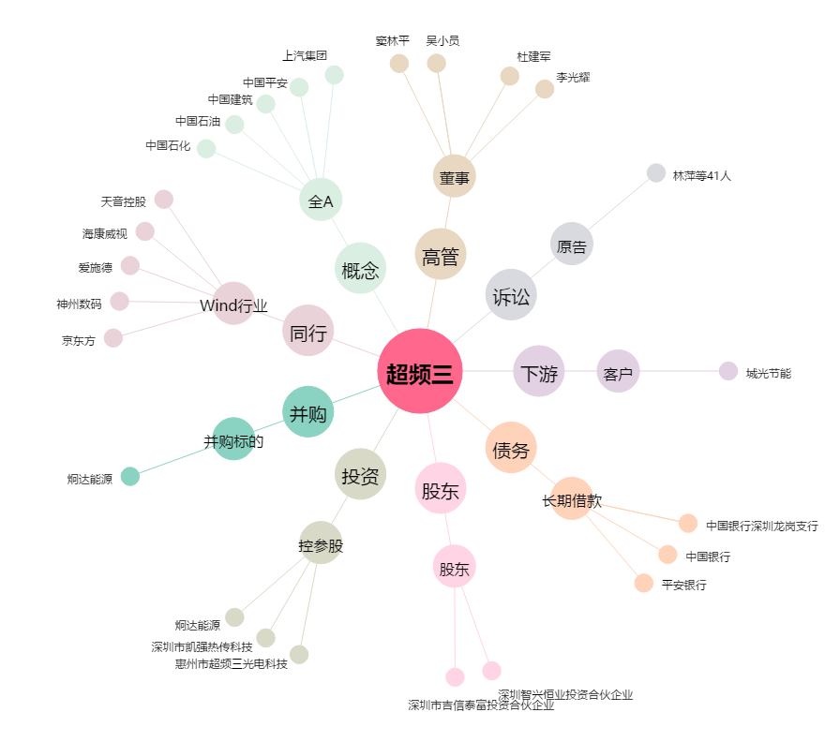
超频三[300647.SZ] - 关系概览图

